关系图
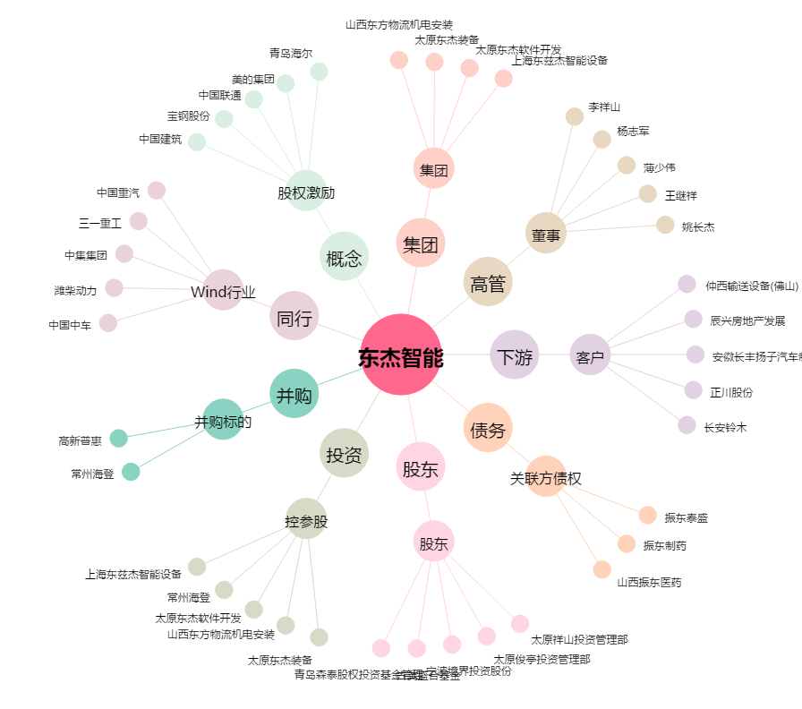
东杰智能[300486.SZ] - 关系概览图

